Menu Inicial
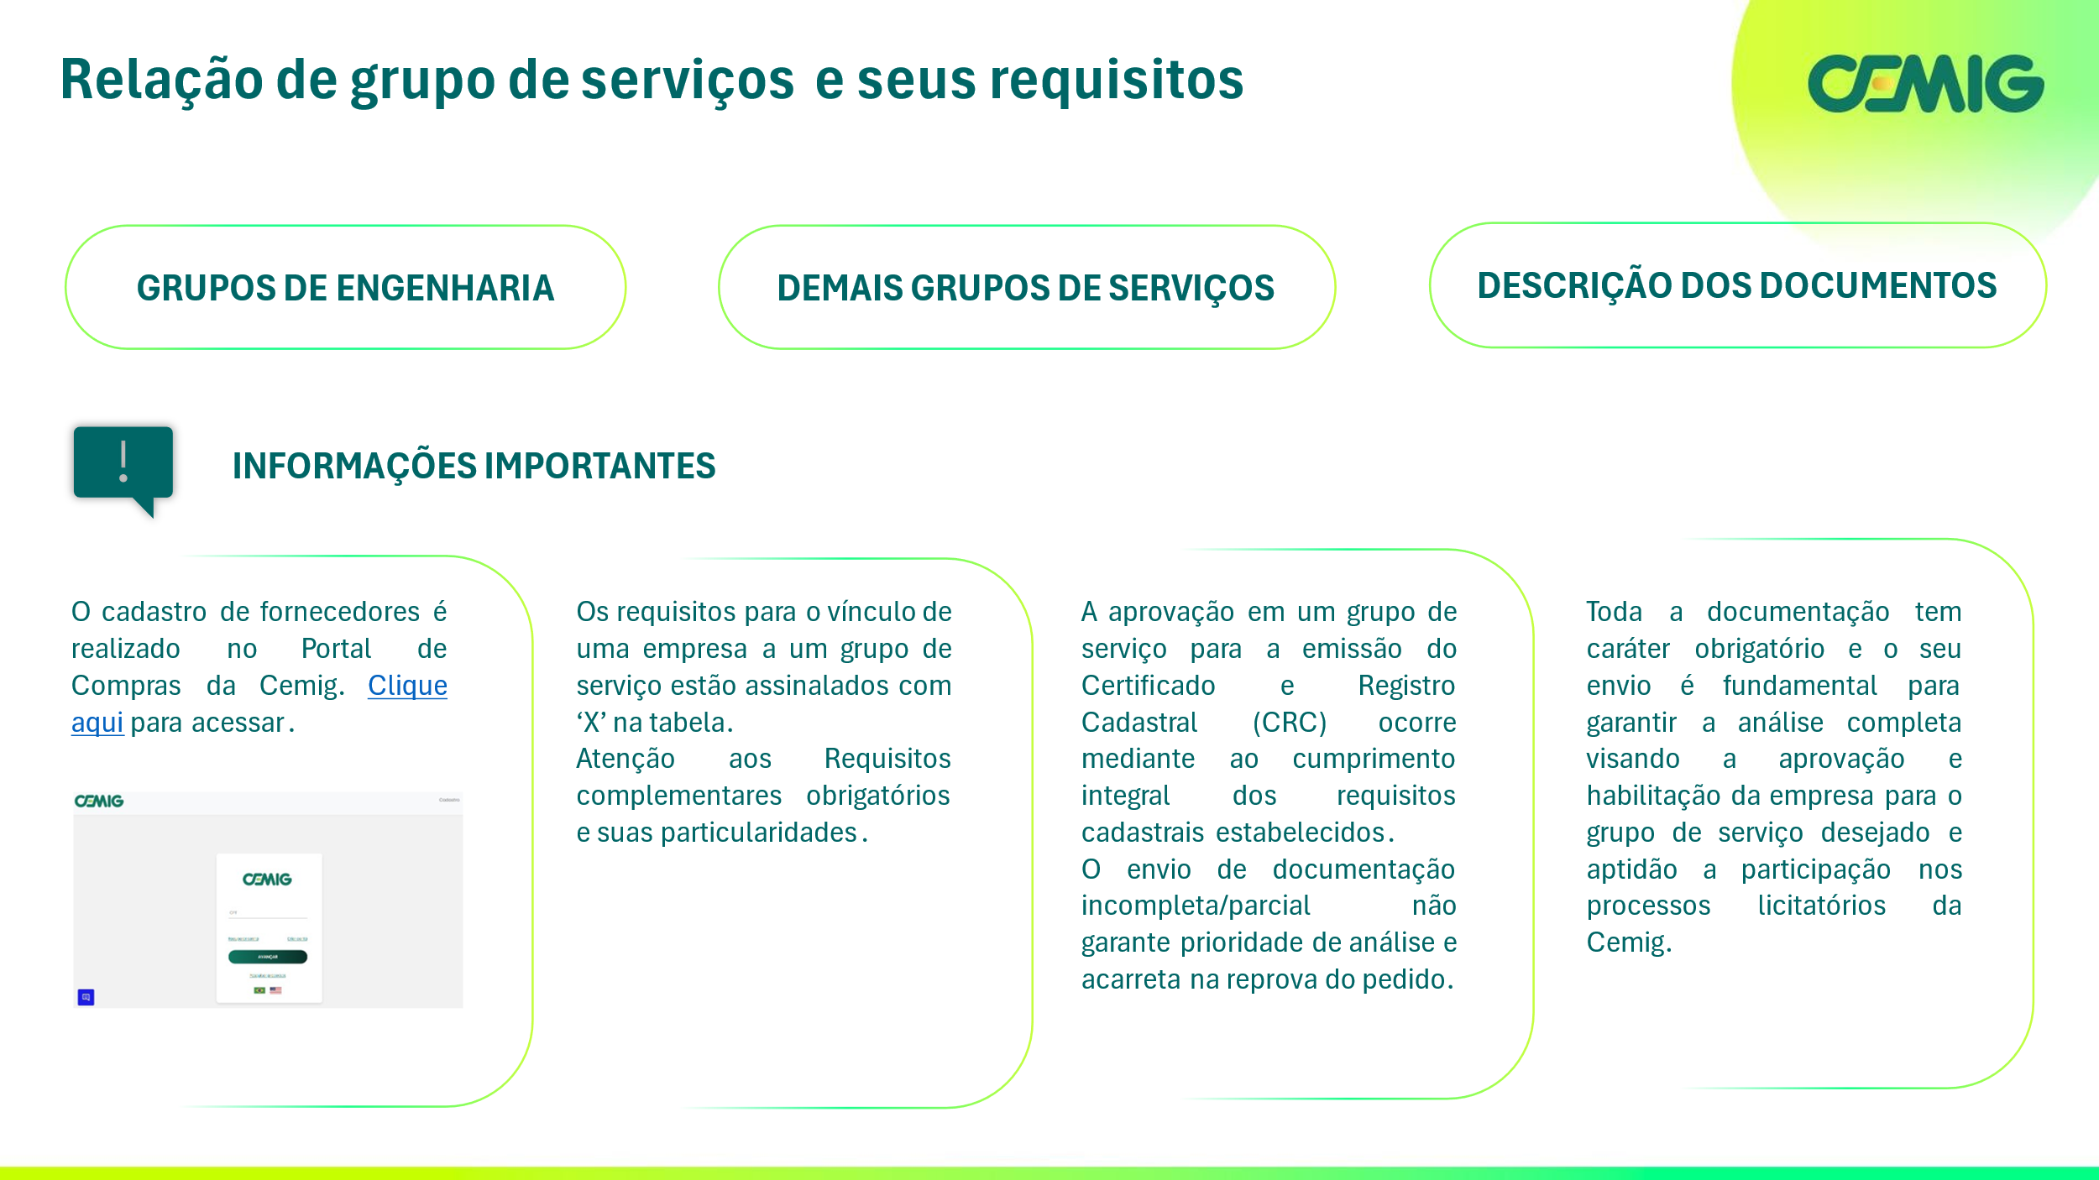
Revisado em: 27/01/2026

Revisão: 25/02/2026

Requisitos Grupos de Engenharia
Retornar ao Menu Inicial
 |  |  | REQUISITOS
Código dos Grupos de Serviço | Segmentos | Nomes dos Grupos de Serviços | ISO 9001 | ISO 14001 | ISO 45001 | Atestado de Capacidade Técnico - Profissional Registrado no CREA | CAT - Certidão de Acervo Técnico com Registro de Atestado de Capacidade Técnica | Atestado de Capacidade Técnico -Operacional | Certidão de Registro e Quitação do CREA Pessoa Física | Certidão de Registro e Quitação do CREA Pessoa Jurídica | VCTE - Verificação Conf. Técnica Empreiteira | ATI - Avaliação Técnica Industrial | Requisitos Complementares Obrigatórios
0101 | Estudos, Pesquisa e Consultoria | EPC- USINAS HIDRELÉTRICAS |  |  |  | X | X |  | X | X |  |  | Não há.
0102 | Estudos, Pesquisa e Consultoria | EPC- USINAS TERMELÉTRICAS |  |  |  | X | X |  | X | X |  |  | Não há.
0106 | Estudos, Pesquisa e Consultoria | EPC- PROTEÇAO, AUTOMAÇÃO E CONTROLE |  |  |  | X | X |  | X | X |  |  | Não há.
0109 | Estudos, Pesquisa e Consultoria | EPC- LABORATÓRIO FÍSICO/QUÍMICO |  |  |  | X | X |  | X | X |  |  | RESPONSÁVEL TÉCNICO: Eng.º Químico ou Químico
0116 | Estudos, Pesquisa e Consultoria | EPC- AEROFOTOGRAMETRIA/CARTOGRAFIA |  |  |  | X | X |  | X | X |  |  | Não há.
0117 | Estudos, Pesquisa e Consultoria | EPC- TELECOMUNICAÇÕES |  |  |  | X | X |  | X | X |  |  | Não há.
0124 | Estudos, Pesquisa e Consultoria | EPC- LT ACIMA DE 230kV |  |  |  | X | X |  | X | X |  |  | RESPONSÁVEL TÉCNICO: Eng.º Eletricista
0126 | Estudos, Pesquisa e Consultoria | EPC- PESQUISA E DESENVOLVIMENTO TECNOLÓGICO |  |  |  |  |  |  |  |  |  |  | Grupo exclusivo para empresas que possuem projetos de desenvolvimento com a Cemig - P&D
0127 | Estudos, Pesquisa e Consultoria | EPC- OTIMIZAÇÃO E SOLUÇÃO ENERGÉTICA |  |  |  | X |  |  | X | X |  |  | Não há.
0129 | Estudos, Pesquisa e Consultoria | EPC- SE 13,8kV A 550kV |  |  |  | X | X |  | X | X |  |  | Não há.
0130 | Estudos, Pesquisa e Consultoria | EPC- GEOPROCESSAMENTO |  |  |  | X | X |  | X | X |  |  | Não há.
0131 | Estudos, Pesquisa e Consultoria | EPC-SOLUÇÃO INTEGRADA EM PROJETOS DE LT /SE MAIOR OU IGUAL A 230kV |  |  |  | X | X |  | X | X |  |  | RESPONSÁVEL TÉCNICO: Eng.º Eletricista
0132 | Estudos, Pesquisa e Consultoria | EPC- ENERGIA / GÁS NATURAL / RECURSOS MINERAIS |  |  |  | X | X |  | X | X |  |  | Não há.
0201 | Projetos Basico Executivo | PBE- USINAS HIDRELÉTRICAS |  |  |  | X | X |  | X | X |  |  | Não há.
0202 | Projetos Basico Executivo | PBE- USINAS TERMELÉTRICAS |  |  |  | X | X |  | X | X |  |  | Não há.
0206 | Projetos Basico Executivo | PBE- PROTEÇÃO, AUTOMAÇÃO E CONTROLE |  |  |  | X | X |  | X | X |  |  | Não há.
0208 | Projetos Basico Executivo | PBE- TOPOGRAFIA LT/SE |  |  |  | X | X |  | X | X |  |  | ◘ O Atestado de Capacidade Técnica deve comprovar a experiência do Responsável Técnico em serviços topográficos de implantação de traçados de LDs ou LTs; ◘ A formação do Responsável Técnico deverá ser comprovada de acordo com uma das seguintes opções: 1 - Poderá ser aceito certificado de qualificação (diploma) dos profissionais de Engenharia ou Cartografia ou Geografia que por meio de cursos regulares de graduação ou técnico de nível médio, ou por meio de cursos de pós-graduação ou de qualificação/aperfeiçoamento profissional, comprovem que tenham cursado, carga horária mínima de 360 horas, conforme PL-2.087 de 2004, os seguintes conteúdos formativos: a) Topografia aplicada ao georeferenciamento; b) Cartografia; c) Sistemas de referência; d) Projeções cartográficas; e) Ajustamentos e f) Métodos e medidas de posicionamento geodésico. 2 - Para os profissionais do curso de Engenharia de Agrimensura, Cartografo, Topógrafo e Técnicos em Agrimensura, basta apresentar cópia do diploma ou carteira do CREA.
0209 | Projetos Basico Executivo | PBE- TOPOGRAFIA USINA |  |  |  | X | X |  | X | X |  |  | Não há.
0212 | Projetos Basico Executivo | PBE- SE DE TRANSMISSÃO ATÉ 230kV |  |  |  | X | X |  | X | X |  |  | RESPONSÁVEL TÉCNICO: Eng.º Eletricista ou Eng.º Civil
0213 | Projetos Basico Executivo | PBE- SE DE TRANSMISSÃO ACIMA DE 230kV |  |  |  | X | X |  | X | X |  |  | RESPONSÁVEL TÉCNICO: Eng.º Eletricista ou Eng.º Civil
0218 | Projetos Basico Executivo | PBE- TELECOMUNICAÇÕES E RADIOCOMUNICAÇÕES |  |  |  | X | X |  | X | X |  |  | RESPONSÁVEL TÉCNICO: Eng.º de Telecomunicações ou Eng.º Eletricista
0222 | Projetos Basico Executivo | PBE- TELECOMUNICAÇÃO |  |  |  | X | X |  | X | X |  |  | Não há.
0223 | Projetos Basico Executivo | PBE- REDES ÓPTICAS |  |  |  | X | X |  | X | X |  |  | Não há.
0225 | Projetos Basico Executivo | PBE- ONDAS PORTADORAS LINHAS AT (OPLAT) |  |  |  | X | X |  | X | X |  |  | RESPONSÁVEL TÉCNICO: Eng.º de Telecomunicações ou Eng.º Eletricista
0226 | Projetos Basico Executivo | PBE- RESISTIV. DO SOLO/MALHA ATERRAM. |  |  |  | X | X |  | X | X |  |  | RESPONSÁVEL TÉCNICO: Eng.º Eletricista
0228 | Projetos Basico Executivo | PBE- LT ATÉ 230kV |  |  |  | X | X |  | X | X |  |  | ◘ Registro profissional do Responsável Técnico, Engenheiro Eletricista ou Mecânico sênior, vinculado à empresa, com no mínimo 3 (três) anos de experiência em atividades de coordenação ou gerência de projetos eletromecânicos de linhas de transmissão de alta tensão. A comprovação da experiência deverá ser de uma ou conjunto das formas abaixo: 1 – Conjunto de atestados de capacidade técnica, fornecidos por pessoas jurídicas de direito público ou privado cujos períodos de tempo somados comprovem a experiência mínima exigida; 2 - Declarações de Concessionárias de Energia Elétrica relativas a serviços correlatos cujos períodos de tempo somados comprovem a experiência mínima exigida.
0229 | Projetos Basico Executivo | PBE- LT ACIMA DE 230KV |  |  |  | X | X |  | X | X |  |  | ◘ Registro profissional do Responsável Técnico, Engenheiro Eletricista ou Mecânico sênior, vinculado à empresa, com no mínimo 3 (três) anos de experiência em atividades de coordenação ou gerência de projetos eletromecânicos de linhas de transmissão de extra alta tensão. A comprovação de experiência deverá ser de uma ou conjunto das formas abaixo: 1 – Conjunto de atestados de capacidade técnica, fornecidos por pessoas jurídicas de direito público ou privado, cujos períodos de tempo somados comprovem a experiência mínima exigida. 2 - Declarações de Concessionárias de Energia Elétrica relativas a serviços correlatos cujos períodos de tempo somados comprovem a experiência mínima exigida.
0231 | Projetos Basico Executivo | PBE- CIVIL PARA LT |  |  |  | X | X |  | X | X |  |  | RESPONSÁVEL TÉCNICO: Eng.º Civil
0233 | Projetos Basico Executivo | PBE- EDIFICAÇÕES |  |  |  | X | X | X | X | X |  |  | ◘ RESPONSÁVEL TÉCNICO: Eng.º CIVIL OU ARQUITETO COM RESPECTIVO(S) ATESTADO(S) DE CAPACIDADE TÉCNICO-PROFISSIONAL; ◘ ATESTADO(S) DE CAPACIDADE TÉCNICO-OPERACIONAL COMPROVANDO A CAPACIDADE TÉCNICA DA EMPRESA; ◘ O(s) atestado(s) de capacidade técnico- profissional com respectiva(s) CAT e o(s) atestado(s) de capacidade técnico- operacional devem ser emitidos por pessoa jurídica de direito público ou privado e comprovar a execução de serviços, em nível satisfatório, incluindo TODAS as soluções a seguir: • Projeto Arquitetônico de edifício residencial ou comercial de no mínimo 3 pavimentos; • Projeto Estrutural de edifício residencial ou comercial de no mínimo 2 pavimentos; • Projeto elétrico em baixa tensão Nota: A capacidade técnica requerida poderá ser comprovada por conjunto de atestados.
0234 | Projetos Basico Executivo | PBE- HIDROMETRIA E SEDIMENTOMETRIA |  |  |  | X | X |  | X | X |  |  | ◘ Habilitação de Aquaviário, expedida pela Capitania dos Portos. ◘ Título de Inscrição e Embarcação, expedido pela Diretoria de Portos e Costas.
0235 | Projetos Basico Executivo | PBE- GEOTECNIA/GEOLOGIA |  |  |  | X | X |  | X | X |  |  | Não há.
0240 | Projetos Basico Executivo | PBE- PAVIMENTAÇÃO |  |  |  | X | X |  | X | X |  |  | Não há.
0243 | Projetos Basico Executivo | PBE-LT SUBTERRÂNEA 138kV. |  |  |  | X | X |  | X | X |  |  | Não há.
0250 | Projetos Basico Executivo | PBE- PROJETO PREVENÇÃO INCÊNDIO E PÂNICO P/SE |  |  |  |  |  | X |  | X |  |  | Não há.
0302 | Especificações Técnicas, Investigações e Ensaios | EIE- EQUIPAMENTOS E MATERIAIS ELETROMECÂNICOS |  |  |  | X | X |  | X | X |  |  | Não há.
...

Requisitos dos Demais Grupos
Retornar ao Menu Inicial
 | Segmentos | Nomes dos Grupos de Serviços | REQUISITOS PARA QUALIFICAÇÃO TÉCNICA
Código dos Grupos de Serviço |  |  | ISO 9001 | ISO 14001 | ISO 45001 | Atestado de Capacidade Técnico -Profissional | Atestado de Capacidade Técnico -Operacional | Registro do Profissional - Responsável Técnico
0601 | Informática | INF- LOCAÇÃO EQUIPAMENTOS DE INFORMÁTICA |  |  |  |  | X
0602 | Informática | INF- CONSULTORIA EM INFORMÁTICA |  |  |  |  | X
0603 | Informática | INF- SOFTWARE |  |  |  |  | X
0604 | Informática | INF- IMPRESSÃO CORPORATIVA |  |  |  |  | X
0605 | Informática | INF- DESENVOLVIMENTO SISTEMA DE INFORMÁTICA |  |  |  |  | X
0606 | Informática | INF- ASSISTÊNCIA TÉCNICA EM EQUIPAMENTOS DE INFORMÁTICA |  |  |  |  | X
0608 | Informática | INF- COMUNICAÇÃO DE DADOS |  |  |  |  | X
0610 | Informática | INF-IMPRESSÃO DE DADOS VARIÁVEIS/FABRICAÇÃO DE CONTA ENERGIA |  |  |  |  | X
0611 | Informática | INF-LINKS DIGITAIS E LIGAÇÕES TELEFÔNICAS |  |  |  |  | X
...

Descrição dos Documentos
Retornar ao Menu Inicial
As informações aqui contidas tem como objetivo detalhar alguns dos documentos solicitados pela Cemig para a comprovação de aptidão técnica da empresa e assim auxiliar o responsável pelo cadastro da empresa no Portal de Compras da Cemig
Documento | Conceito | Requisitos
Acervo Técnico do Profissional - Responsável Técnico | O acervo técnico do profissional é o conjunto das atividades desenvolvidas ao longo de sua vida profissional compatíveis com suas competências e registradas no CREA ou demais conselhos profissionais por meio de Anotações de Responsabilidade Técnica – ARTs com registro de atestado. | Documento emitido pelo CREA ou demais conselhos profissionais quando aplicável.
Atestado de capacidade técnica (técnico-profissional) | Declaração emitida pelo cliente PESSOA JURÍDICA que atesta a execução de obra ou a prestação de serviço, registrada no CREA ou demais conselhos profissionais, em que consta o profissional Responsável Técnico pelo serviço. | 1 – Deve guardar relação com o segmento e grupo de serviço de interesse. 2 – Registrado e Acervado no CREA ou demais conselhos profissionais quando aplicável.
Atestado de capacidade técnica (técnico-operacional) | Declaração emitida pelo cliente PESSOA JURÍDICA que atesta a execução de obra ou a prestação de serviço, em nome da Empresa, demonstrando a experiência em determinada atividade. | 1 – Deve guardar relação com o segmento e grupo de serviço de interesse
CAT – Certidão de Acervo Técnico com Registro de Atestado | Certidão expedida pelo CREA que comprova a capacidade técnica de um profissional ligado ao Sistema CONFEA/CREA, com registro/vincluação de atestado de capacidade técnica emitido por Pessoa Jurídica. Documentos emitidos por outros conselhos profissionais são requeridos quando aplicável. | 1 - Documento emitido pelo CREA, ou demais conselhos profissionais quando aplicável, com registro de atestado de capacidade técnica
Certidão de Registro e Quitação do CREA Pessoa Física | Documento emitido pelo CREA demonstrando a regularidade do profissional de Engenharia, Agronomia, Geologia, Geografia e Meteorologia Responsável Técnico pela empresa. | 1 - Certidão dentro do prazo de validade
Certidão de Registro e Quitação do CREA Pessoa Jurídica | Documento emitido pelo CREA demonstrando a regularidade da empresa perante o CREA e confirmando do vínculo do profissional de Engenharia, Agronomia, Geologia, Geografia e Meteorologia Responsável Técnico pela empresa. Documentos emitidos por outros conselhos profissionais são requeridos quando aplicável. | 1 - Certidão dentro do prazo de validade 2 - Presença do profissional Responsável Técnico detentor do atestado de capacidade técnica.
Registro do Responsável Técnico | O comprovante de inscrição do profissional Responsável Técnico em conselho específico que regulamenta a profissão. Ex.: OAB, CRA, CRC, CORECON, CAU, CRQ, CFT... | 1 - Documento dentro do Prazo de Validade
VCTE - Verificação Conf. Técnica Empreiteira | Avaliação do cumprimento das regras para credenciamento das empreiteiras para a realização de obras particulares no sistema elétrico na área de concessão da Cemig. | https://www.cemig.com.br/fornecedor/relacao-de-empreiteiras-para-obras-particulares/
Vínculo do Responsável Técnico com a Empresa | Documento que visa demonstrar o vinculo do profissional Responsável Técnico com a empresa. | 1 - Apresentar um dos itens abaixo: a - Carteira de Trabalho b - Contrato de Trabalho, c - Contrato de Prestação de Serviços d - Registro Jurídico no Conselho de Regulamentação pertinente. 2 - Para profissionais vinculados ao CREA/CONFEA a comprovação deverá ser por meio da Certidão de Registro e Quitação do CREA Pessoa Jurídica.
...

